E-Rモデル エンティティ一覧
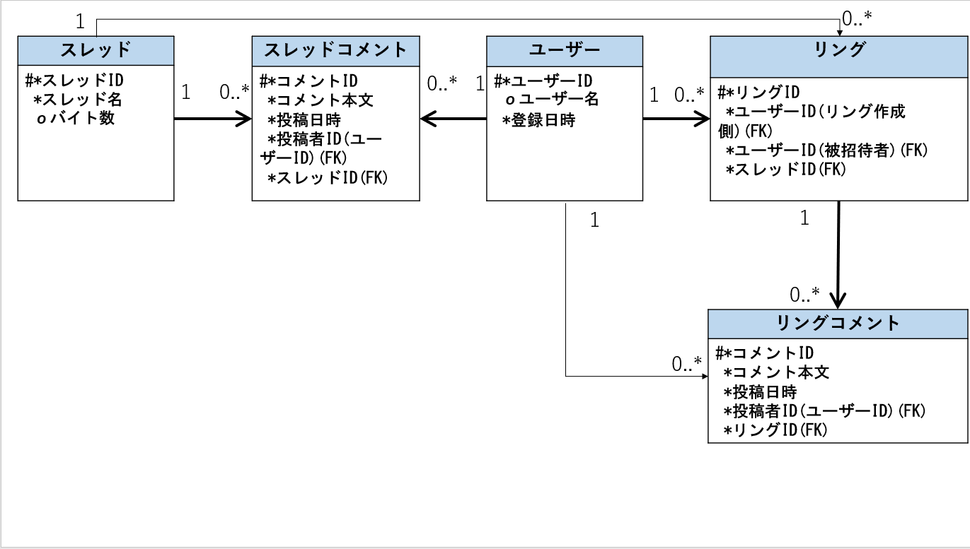
E-R図
システム名 |  | レスバ・オブ・ザ・リング |  | 作成者 | 竹井唯人
工程名 |  | データベース設計 |  | 作成日付 | 5/15
ドキュメント名 |  | データベース設計書 |  | バージョン | 1
E-R図ID |  |  |  | 更新者
概要 |  | 本データベース設計書はレスバ・オブ・ザ・リングのデータベース設計を示す |  | 更新日付

エンティティ一覧
No. | 論理エンティティ名 | 物理エンティティ名 | エンティティ種別 | 定義
1 | スレッド | threads | イベント | ユーザーが作成したスレッドの情報
2 | スレッドコメント | thread_comments | イベント | スレッドに書き込まれた書き込みの情報
3 | ユーザー | users | マスタ | サイトを利用するユーザーの情報
4 | リング | rings | イベント | ユーザーが作成したリングの情報
5 | リングコメント | ring_comments | イベント | リングに書き込まれた書き込みの情報

E-Rモデル図

